ESCRITURA
tiempo trascurrido
cronometro a
0
restaurar a
Pantalla completa
 |  |  | habilitar este contenido |  |  |  | 1 | 2014-03-17 16:53:44
1900-12-13 07:01:37 |  |  |  | lección | 1 | nombre |  | 2013-04-03 09:52:07
2014-03-17 16:53:44 | 1900-12-16 05:06:30 |  | pulsaciones |  | minuto | PAPA | 1 | 25298.00
leña fea lisa deidad gelida seda jefe fila sida fije siglas del desde les se |  |  |  |  |  |  | 550 | 1
 |  |  |  |  |  |  | 1900-12-13 07:01:37
para cambiar
CONTROL + M
lecciones
1
anota
pulsaciones
 |  |  | 1900-12-13 07:01:37 |  |  |  | 2014-03-17 | 2013-03-31 11:47:13
joannostro. com
2
a cero para saber el tiempo que llevas
3
4
5
 |  | 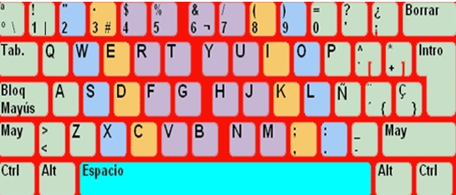
practica la linea central dominante
siendo la lec. 2 ya iré poniendo las demás
en mi WEB en contrarás más cosas
también en GOOGLE aprendecon joannostro elsitiiodejoan
Hoja de anotaciones

leña fea lisa deidad gelida seda jefe fila sida fije siglas del desde les se |  |  |  |  |  |  | 1
de la fe asadle dije de la fe dije ella es fija hiedes isla hedilla dedal de |  |  |  |  |  |  | 2
fijarse guardar agregar era idear darles reglas heredar heredarla dedo |  |  |  |  |  |  | 3
ñoño ñoña españa que dedo porque pequeños quiero aquellos por pero |  |  |  |  |  |  | 4
esperado puede pasar por los dedos del asilo hola si eres ñoño eres ruidoso |  |  |  |  |  |  | 5

